Отчет об ошибках
Отчет об ошибках

Автор: | Ivan Varabei

ID | Проект | Статус | Название ошибки | Описание | Шаги к воспроизведению | Важность | Воспроизводимость | Симптом | Тестировщик | Разработчик | Дата создания | Дата изменения | Скриншот
1 | Cats | Новая | Лишние попапы при добавлении предмета | Всплывает много лишних попапов "Предмет успешно добавлен", когда добавляем один предмет. | 1. Войти как преподаватель 2. Нажать "Управление предметами". 3. Нажать кнопку "Добавить предмет". 4. Заполнить форму верными данными. И в чекбоксе "Модули" выбрать все. 5. Нажать "Сохранить" | Минорная | Всегда | Нелогичное отображение | Воробей И.А. | Cats | 11.3.2021 |  | 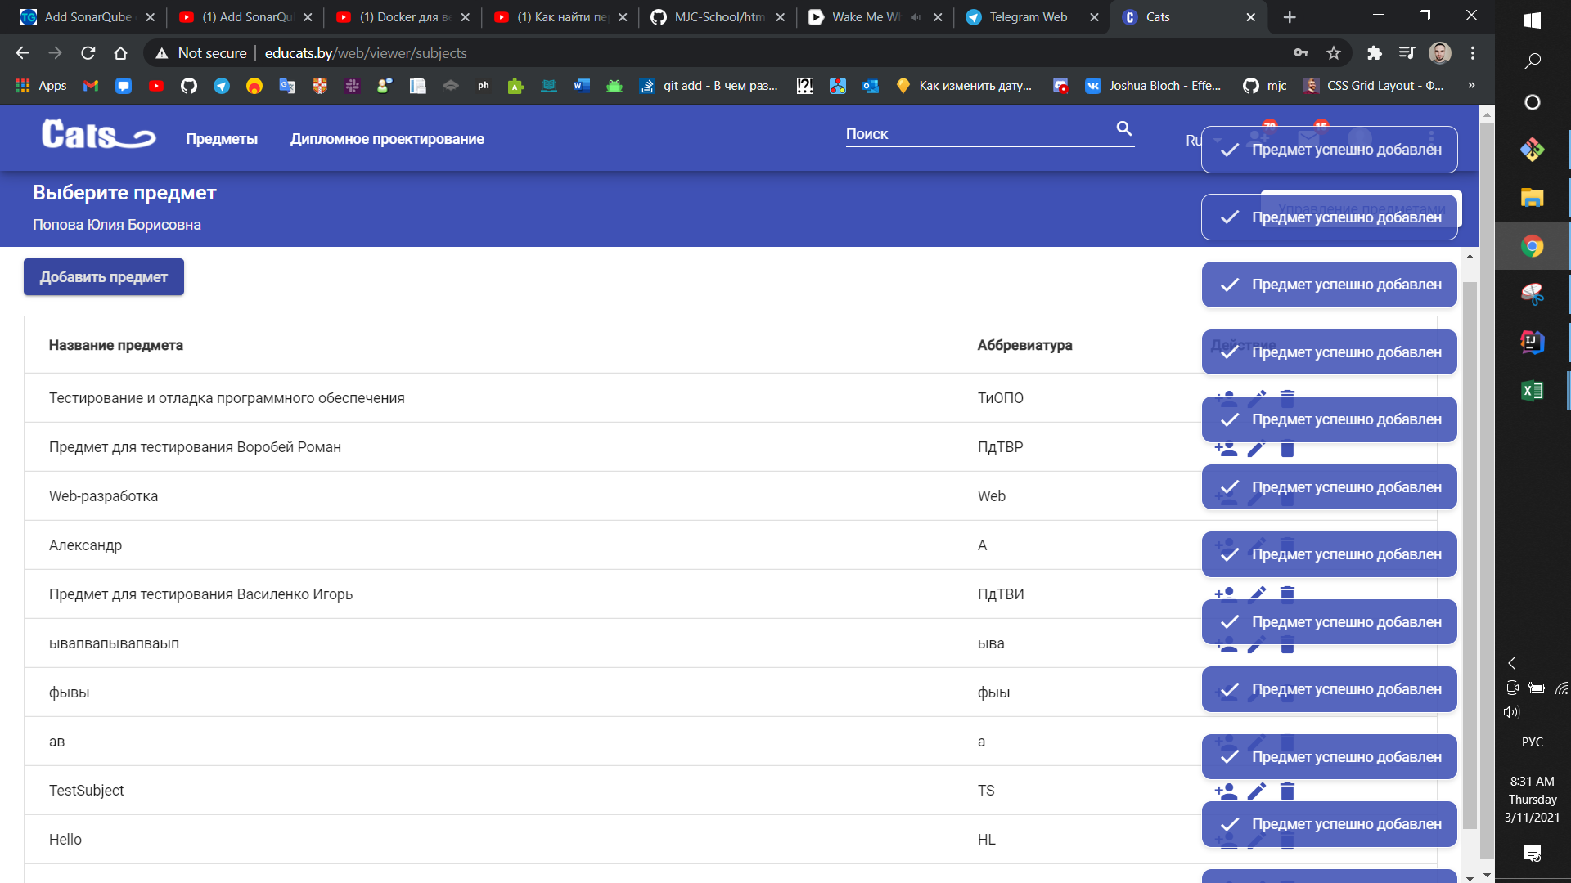
2 | Cats | Новая | Не отображаются разделы предмета | У предметов нет всех нужных разделов. Отсутствует разделы: -"разделение на подгруппы", -"управление предметом" | 1. Войти как преподаватель 2. Нажать "Управление предметами". 3. Нажать кнопку "Добавить предмет". 4. Заполнить форму верными данными. И в чекбоксе "Модули" выбрать все. 5. Нажать "Сохранить". 6. Открыть этот предмет | Серьезная | всегда | Отсутствующий функционал | Воробей И.А. | Cats | 11.3.2021
3 | Cats | Новая | Лишние разделы у предмета | У предметов есть лишние разделы: -"Настройки", -"Интерактивный учебник" | 1. Войти как преподаватель 2. Нажать "Управление предметами". 3. Нажать кнопку "Добавить предмет". 4. Заполнить форму верными данными. И в чекбоксе "Модули" выбрать все. 5. Нажать "Сохранить". 6. Открыть этот предмет | Средняя | всегда | Не заявленный функционал | Воробей И.А. | Cats | 11.3.2021
4 | Cats | Новая | Лишний чекбокс | Лишний чекбокс "Оставить старую дату новости" | 1. Войти как преподаватель 2. Нажать "Управление предметами". 3. Нажать на любой предмет. 4. Нажать "Добавить новость". | Средняя | всегда | Не заявленный функционал | Воробей И.А. | Cats | 11.3.2021
5 | Cats | Новая | Отсутсвует поле "Парядок" - 1 | Отсутсвует поле "Парядок" при добавлении лекции | 1. Войти как преподаватель 2. Нажать "Управление предметами". 3. Нажать на любой предмет. 4. Пользователь нажимает на кнопку "Лекции". 5. Пользователь нажимает на кнопку "Добавить лекцию". | Средняя | всегда | Отсутсвующий функционал | Воробей И.А. | Cats | 11.3.2022
6 | Cats | Новая | Отсутсвует поле "Парядок" - 2 | Отсутсвует поле "Парядок" при изменениее лекции | 1. Войти как преподаватель 2. Нажать "Управление предметами". 3. Нажать на любой предмет. 4. Пользователь нажимает на кнопку "Лекции". 5. Пользователь нажимает на кнопку редактирования любой лекции. | Средняя | всегда | Отсутсвующий функционал | Воробей И.А. | Cats | 11.3.2022
7 | Cats | Новая | Отсутствует кнопка "Отметить посещаемость" | Отсутствует кнопка "Отметить посещаемость" в рзделе "Лекции" -> "Посещение лекций" | 1. Войти как преподаватель 2. Нажать "Управление предметами". 3. Нажать на любой предмет. 4. Пользователь нажимает на кнопку "Лекции". 5. Пользователь нажимает на кнопку "Посещение лекций". | Важная | всегда | Отсутсвует функционал | Воробей И.А. | Cats | 11.3.2022

